상품제안서
자와 필기세트(주문제작형) | 상품코드: S26537

 |  |  |  |  |  |  | 02-713-8555 | www.synergygift.co.kr
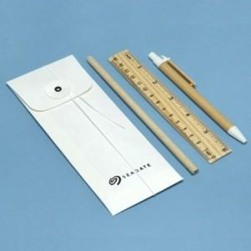

【상세/제작정보】 | 필통 - 먹박인쇄 포함<br><br>연필+자+볼펜 - 실크인쇄 개당 + 600원 추가<br><br>

【인쇄/포장옵션】 | 실크 / 종이케이스 포장

【공급단가】 | 수량 | 200~ | 300~ | 500~ | 1,000~ | 10,000~
*VAT별도 | 단가 | 2,860원 | 2,810원 | 2,750원 | 2,640원 | 2,530원

【상품 URL】 | https://www.synergygift.co.kr:443/src/goods_detail.php?gdno=26537

